Sheet1
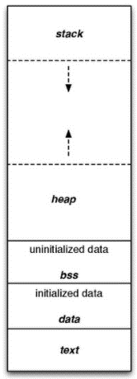
Text :
– Quyền truy cập chỉ Read và nó chưa lệnh để thực thi nên tránh sửa đổi instruction.
– Chứa khai báo hằng số trong chương trình (.rodata)
Data:
– Quyền truy cập là read-write.
– Chứa biến toàn cục or biến static với giá trị khởi tạo khác không.
– Được giải phóng khi kết thúc chương trình.
Bss:
– Quyền truy cập là read-write.
– Chứa biến toàn cục or biến static với giá trị khởi tạo bằng không or không khởi tạo.
– Được giải phóng khi kết thúc chương trình.
Stack:
– Quyền truy cập là read-write.
– Được sử dụng cấp phát cho biến local, input parameter của hàm,…
– Sẽ được giải phóng khi ra khỏi block code/hàm
Heap:
– Quyền truy cập là read-write.
– Được sử dụng để cấp phát bộ nhớ động như: Malloc, Calloc, …
– Sẽ được giải phóng khi gọi hàm free,…

https://www.geeksforgeeks.org/memory-layout-of-c-program/
https://www.geeksforgeeks.org/type-conversion-c/

